Blad1
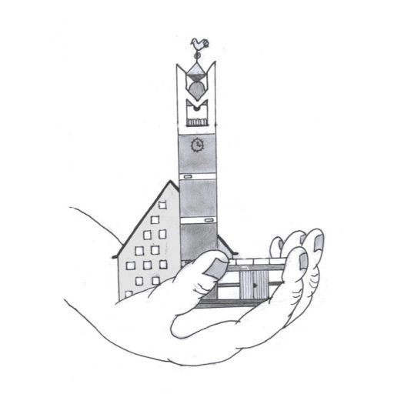
Declaratieformulier
 |  | Hervormde gemeente Elim 't Harde

Naam:
IBAN nummer:
Telefoonnummer:
Declaratie voor:
Datum:

 |  |  | Bedrag excl.
Datum | Omschrijving |  | BTW | BTW | Totaal

 | Totaal |  | € - | € - | € -
LET OP: Declaratieformulieren worden alleen behandeld indien de bonnen zijn bijgevoegd.
Indienen van uw declariatie kan via declaraties@hervormdegemeente-tharde.nl of bij de penningmeester

